Úkol 1
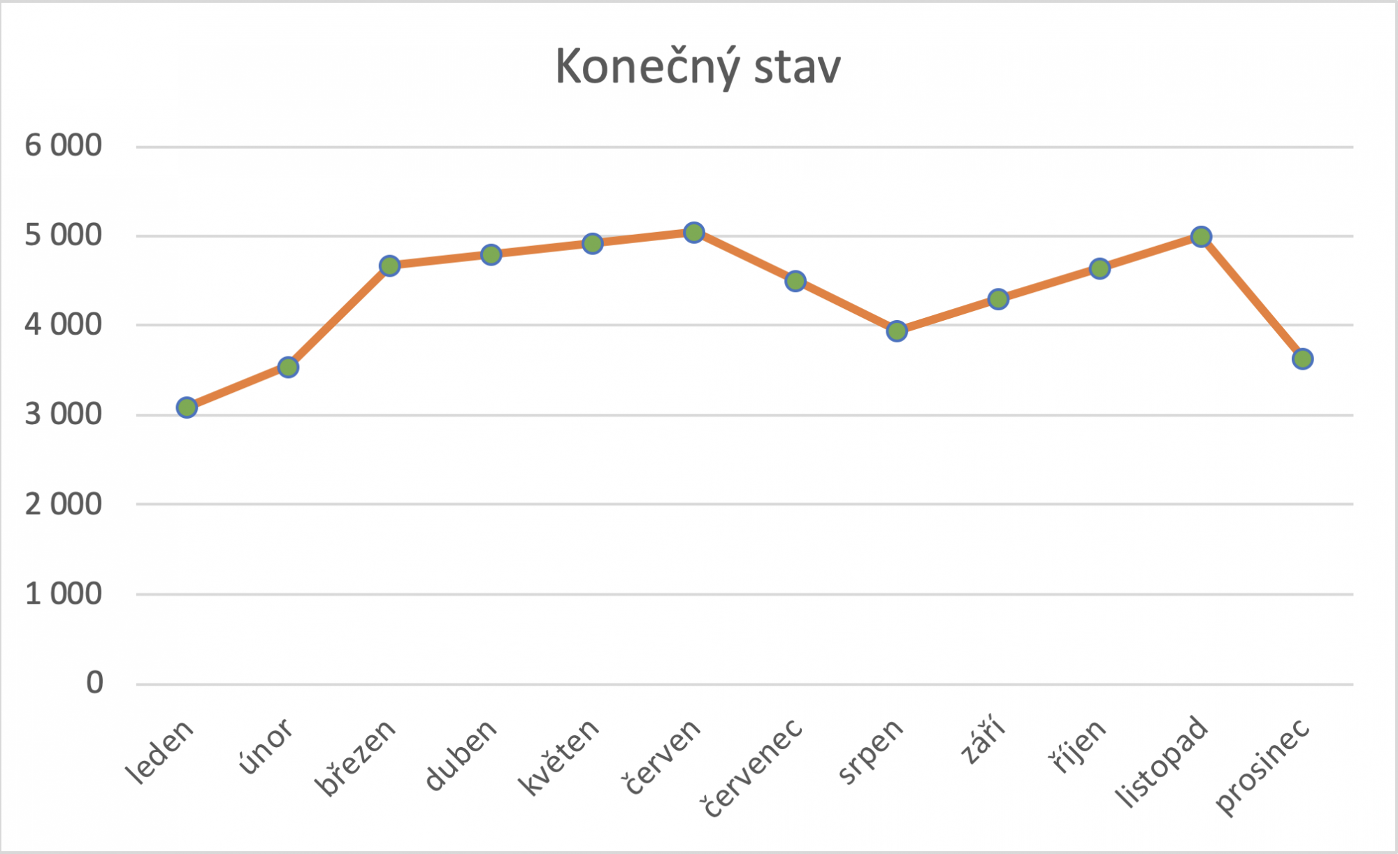
 | Konečný stav
leden | 3100
únor | 3550
březen | 4675
duben | 4800
květen | 4925
červen | 5050
červenec | 4500
srpen | 3950
září | 4300
říjen | 4650
listopad | 5000
prosinec | 3632

Úkol 2
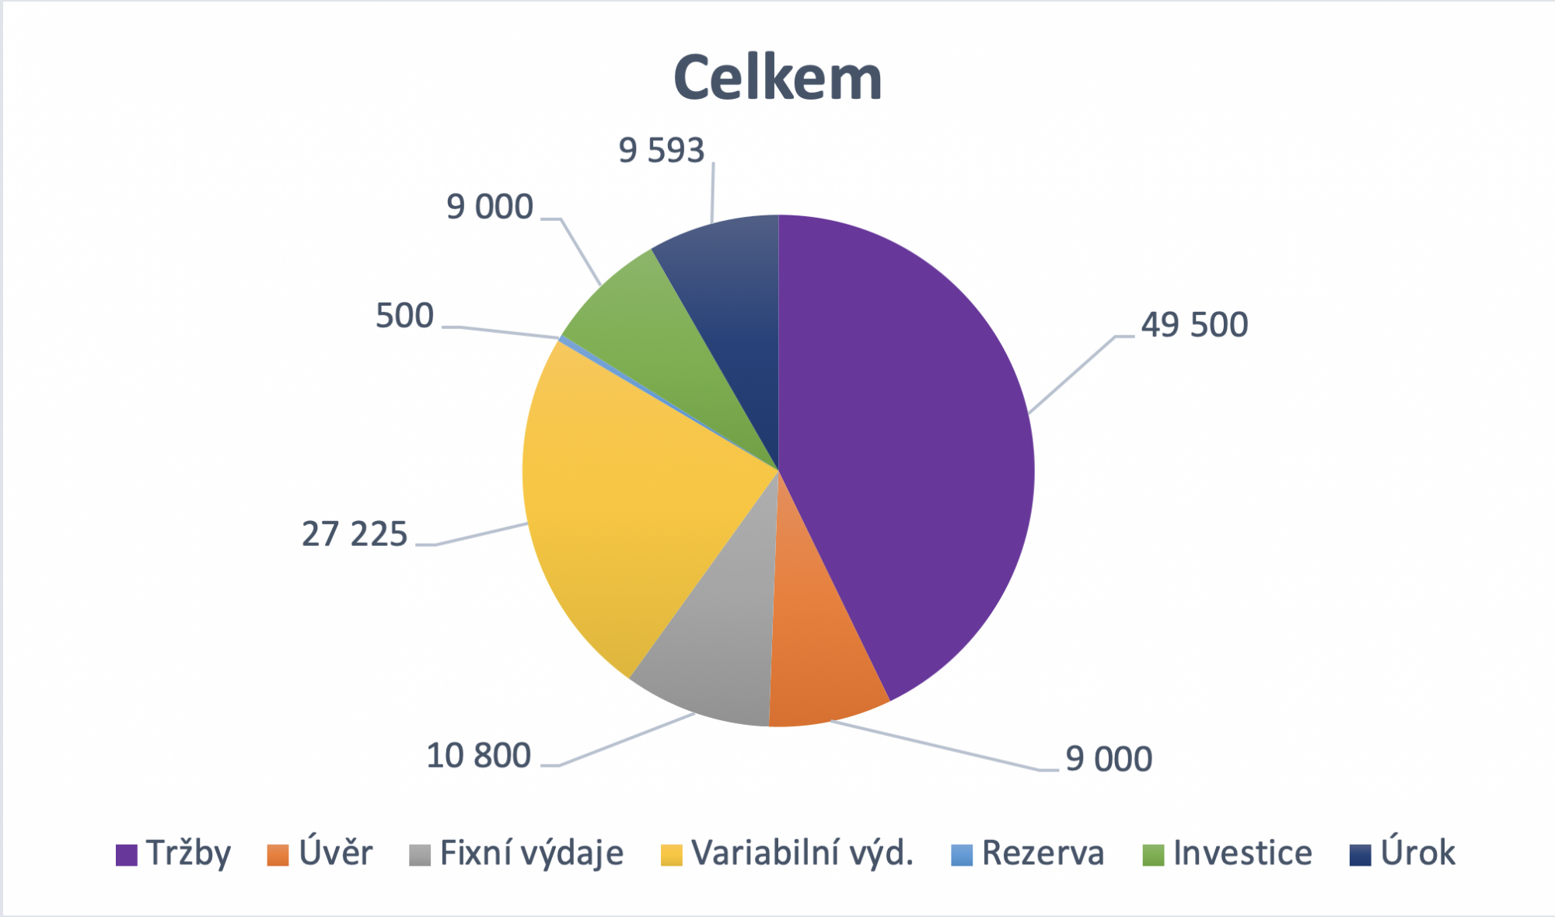
 | celkem
Tržby
Úvěr | 49500
Fixní výdaje | 9000
Variabilní výd. | 10800
Rezerva | 27225
Investice | 500
Úrok | 9000
 | 9593

Úkol 3
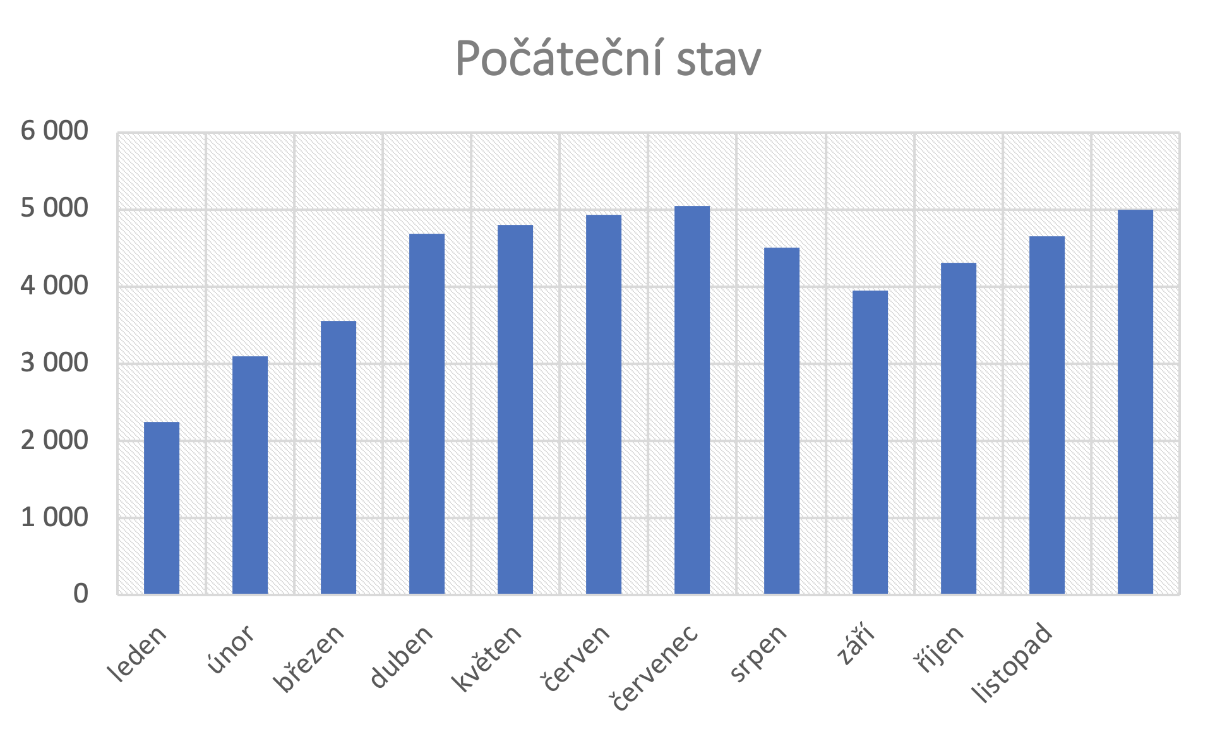
 | Počáteční stav
leden | 2250
únor | 3100
březen | 3550
duben | 4675
květen | 4800
červen | 4925
červenec | 5050
srpen | 4500
září | 3950
říjen | 4300
listopad | 4650
prosinec | 5000

